社招
Core Java |  |  | 1
问题领域 | 问题 | 参考答案 | 1
异常处理 | Catched Exception/RuntimeException的区别 | 前者是代码中可捕获的预期的异常，后者是不可预期的运行时异常， 比如OutOfMemoryException、NullPointException
 | try代码块中有return的话finally代码块中还会执行吗？ | 会执行
Object类 | Object类有哪些方法？ | toString()、notify()、notifyAll()、wait()、hashCode()、equals()。 | 1
 | hashCode()方法的原始实现是怎么做的？ | 答到根据对象所存储内存地址计算即可。
 | 重写了equals()后还需要重写什么方法？为什么？ | 还需要重写hashCode()方法。 因为在往HashSet这样的类中add元素的时候，如果不重写hashCode()方法，会导致两个对象equals()比较时返回为true时，两个对象都能被add进去，而事实上HashSet是不能add两个相同的对象的。 | 1
面向对象 | abstract class和interface的区别 | 抽象类单一继承，接口多实现， 接口的属性只能final static，抽象类没有限制， 接口的成员都是public,抽象类没有限制， 设计层面抽象类is-a（你有什么）模式，子类必须代替父类，接口like-a（你还有什么）模式，不要求具有is-a 继承的接口必须实现，抽象的方法可以不实现
 | Override和Overwrite的区别 | Override是方法的覆盖，overload是方法的重载
 | final/finally/finalize的区别 | final属于声明属性方法类，表示值不可以变，方法不可以重栽，类不可以继承 finally配合try一起使用，表示总执行， finalize是object的属性，垃圾收集器在执行调用回收对象会调用此方法，jvm不能保证此方法一定被调用
 | 简述public、protected、private和不加修饰符的访问权限 | 同一个类中，同一个包下，子父类中，其他包
IO/NIO
容器类 | ArrayList和LinkedList的区别 | Arraylist： 底层是基于动态数组，根据下表随机访问数组元素的效率高，向数组尾部添加元素的效率高； 但是，删除数组中的数据以及向数组中间添加数据效率低，因为需要移动数组。 例如最坏的情况是删除第一个数组元素，则需要将第2至第n个数组元素各向前移动一位。 而之所以称为动态数组，是因为Arraylist在数组元素超过其容量大，Arraylist可以进行扩容（针对JDK1.8 数组扩容后的容量是扩容前的1.5倍） Linkedlist基于链表的动态数组，数据添加删除效率高，只需要改变指针指向即可， 但是访问数据的平均效率低，需要对链表进行遍历。 总结： 对于随机访问get和set，ArrayList优于LinkedList，因为LinkedList要移动指针。 对于新增和删除操作add和remove，LinedList比较占优势，因为ArrayList要移动数据。
 | Array和Arrays的区别 | ARRAY类提供了动态创建和访问 Java 数组的方法 ARRAYS此类包含用来操作数组（比如排序和搜索）的各种方法。此类还包含一个允许将数组作为列表来查看的静态工厂。
 | List和Vector的区别 | vector是list的子类，list是个接口，不提供方法的实现，具体是在子类中实现，比如arraylist,linkedlist,vector,
 | List和Set的区别 | list方法可以允许重复的对象，而set方法不允许重复对象 list可以插入多个null元素，而set只允许插入一个null元素 list是一个有序的容器，保持了每个元素的插入顺序。即输出顺序就是输入顺序， 而set方法是无序容器，无法保证每个元素的存储顺序，TreeSet通过 Comparator 或者 Comparable 维护了一个排序顺序
 | ArrayList的实现原理 | ArrayList底层使用的是数组 扩容的方法就是 add(E e) 其实add方法就两步，第一步：增加长度，第二步：添加元素到数组 获取到ArrayList中elementData数组的内存空间长度 扩容至原来的1.5倍 再判断一下新数组的容量够不够，够了就直接使用这个长度创建新数组，不够就将数组长度设置为需要的长度
 | HashMap和HashTable的区别 | 底层都是数组+链表实现 Hashtable继承自Dictionary类，而HashMap继承自AbstractMap类 Hashtable无论是key还是value都不能为null，线程安全，实现线程安全的方式是在修改数据时锁住整个Hashtable，效率低 Hashmap可以存储null键和null值，线程不安全
 | HashMap是如何处理Hash碰撞的 | 链表法就是将相同hash值的对象组织成一个链表放在hash值对应的槽位（java） 开放地址法是通过一个探测算法，当某个槽位已经被占据的情况下继续查找下一个可以使用的槽位。 Java采用的是链表法 将新添加的 Entry 对象放入 table 数组的 bucketIndex 索引处——如果 bucketIndex 索引处已经有了一个 Entry 对象，那新添加的 Entry 对象指向原有的 Entry 对象（产生一个 Entry 链） HashMap里面没有出现hash冲突时，没有形成单链表时，hashmap查找元素很快,get()方法能够直接定位到元素， 但是出现单链表后，单个bucket 里存储的不是一个 Entry，而是一个 Entry 链，系统只能必须按顺序遍历每个 Entry，直到找到想搜索的 Entry 为止
 | HashMap的实现原理 | 数据+链表 1.8加上了红黑树
多线程 | 实现多线程有哪几种方法？ | 继承thread 继承runnable
 | 启动一个线程是使用start()方法还是run()方法？ | start()启动线程，使线程处于就绪状态，run()是该线程关联的执行方法
 | sleep()和wait()的区别 | sleep()使线程休眠，不会释放锁，时间到自动唤醒，wait使线程处于等待，会释放锁，需要notify或notifyAll唤醒
 | notify()和notifyAll()的区别 | notifyAll使所有原来在该对象上等待被notify的线程统统退出wait的状态，变成等待该对象上的锁，一旦该对象被解锁，他们就会去竞争。 notify他只是选择一个wait状态线程进行通知，并使它获得该对象上的锁，但不惊动其他同样在等待被该对象notify的线程们，当第一个线程运行完毕以后释放对象上的锁，此时如果该对象没有再次使用notify语句，即便该对象已经空闲，其他wait状态等待的线程由于没有得到该对象的通知，继续处在wait状态，直到这个对象发出一个notify或notifyAll，它们等待的是被notify或notifyAll，而不是锁。 | 1
 | 一个类中有2个同步方法，两个不同的线程是否可以并发的分别访问这个类的同一个实例的这2个不同的同步方法？ | 不可以，因为当一个线程进入其中一个同步方法的时候它就获得了这个对象的锁，另个线程尽管是访问这个对象的另一个同步方法，但它也必须等待这个对象的对象锁释放后才能访问。
 | 一个主线程开启10个子线程，10个子线程执行完毕后主线程继续，如何实现这样一个线程同步？
 | ThreadLocal的作用 | 表示线程的局部变量，它确保每个线程的ThreadLocal变量都是各自独立的 不会提供锁，使用空间换时间的手段，为每个线程提供变量的独立副本，保证线程安全 从性能上来说适合并发不是很高的时候，但是作为一套与锁没有关系的线程解决方案，在高并发量的场景，使用ThreadLocal可以在一定程度上减少锁的竞争 相当于全局的Map<Thread,Object> 每个线程获取ThreadLocal变量时，使用Thread自身作为key ThreadLocal一定要在finally中清除 当前代码在执行完后可能会被重新放入线程池中，如果没有清除，这个线程在执行其他代码的时候会把状态进去
 | volatile关键字的意义和使用场景 | 一个线程修改了值，新的值可以立即被其他线程知道，写操作可以被其他线程所知，只能保证内存可见性，不能保证变量的原子性操作，使用场景是状态位，并且是一个线程写多个线程读
序列化 | 什么是序列化？序列化的作用？ | 保存对象在内存中的各种状态并且可以把保存的对象再读出来，方便传输
 | 一个序列化的类，如果增加了一个字段，而反序列化一端没有增加这个字段，会产生什么样的后果？ | 可以的 | 1
反射
新特性 | JDK1.5提供了哪些新特性？ | 泛型、注解、for…each…循环、AutoBoxing、可变长度的参数、System.printf()方法、静态import | 1
 | List<Object>和List<?>的区别 | List<Object> ：看似用法与List一样，但是在接受其他泛型赋值时会出现编译错误。 List<?>：是一个泛型，在没有赋值前，表示可以接受任何类型的集合赋值，但赋值之后不能往里面随便添加元素，但可以remove和clear，并非immutable(不可变)集合。List<?>一般作为参数来接收外部集合，或者返回一个具体元素类型的集合，也称为通配符集合。
 | ExecutorService | 是一个线程池，它可以接收任务，然后根据配置来分配线程，并控制其调度。 ThreadPoolExecutor参数 corePoolSize 池中所保存的线程数，包括空闲线程。 maximumPoolSize 池中允许的最大线程数。 keepAliveTime 当线程数大于核心时，此为终止多余的空闲等待新任务的线程的最长时间。 workQueue 执行前用于保持任务的队列。此队列仅保持由 execute 方法提交的 Runnable 任务。
 | Executors | 可以创建以下六种线程池 FixedThreadPool(n)：创建一个数量固定的线程池，超出的任务会在队列中等待空闲的线程，可用于控制程序的最大并发数。 CachedThreadPool()：短时间内处理大量工作的线程池，会根据任务数量产生对应的线程，并试图缓存线程以便重复使用，如果限制 60 秒没被使用，则会被移除缓存。 SingleThreadExecutor()：创建一个单线程线程池。 ScheduledThreadPool(n)：创建一个数量固定的线程池，支持执行定时性或周期性任务。 SingleThreadScheduledExecutor()：此线程池就是单线程的 newScheduledThreadPool。 WorkStealingPool(n)：Java 8 新增创建线程池的方法，创建时如果不设置任何参数，则以当前机器处理器个数作为线程个数，此线程池会并行处理任务，不能保证执行顺序。
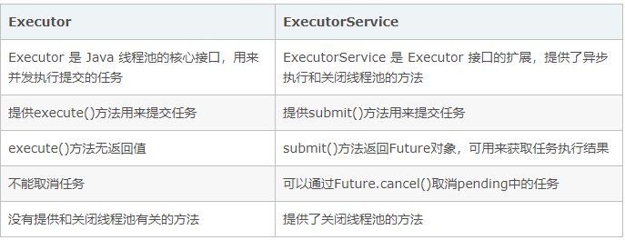
 | ExecutorService与Executor

 | Semaphore | Semaphore 是 synchronized 的加强版，作用是控制线程的并发数量。就这一点而言，单纯的synchronized 关键字是实现不了的。
 | CountDownLatch | CountDownLatch是通过一个计数器来实现的，计数器的初始值为线程的数量。每当一个线程完成了自己的任务后，计数器的值就会减1。当计数器值到达0时，它表示所有的线程已经完成了任务，然后在闭锁上等待的线程就可以恢复执行任务。 因此CountDownLatch这个类用作这样的场景，一个线程在等待其他线程完成各自的工作后再执行。例如，应用程序的主线程希望一些初始化参数或者属性的子线程都完成后再执行。 初始值。它决定CountDownLatch类需要等待的事件或者线程的数量。 await() 方法。 被等待全部事件终结的线程调用。 countDown() 。方法事件在结束执行后调用。 await(long time, TimeUnit unit)。此方法会休眠直到被中断；
 | BlockingQueue
 | ReentrantLock | 在公平的锁中，如果有另一个线程持有锁或者有其他线程在等待队列中等待这个所，那么新发出的请求的线程将被放入到队列中 而非公平锁上，只有当锁被某个线程持有时，新发出请求的线程才会被放入队列中（此时和公平锁是一样的）。 所以，它们的差别在于非公平锁会有更多的机会去抢占锁。
框架 |  |  | 1
问题领域 | 问题 | 答案 | 1
Spring | Spring IoC的实现原理 | 反转控制，依赖注入 | 1
 | Spring的AOP实现原理 | 动态代理 JDK 动态代理，JDK 动态代理的类必须实现一个接口，而且生成的代理类是其接口的实现类，也就是被代理的类的兄弟类，由JDK内部实现 cglib代理的类，无需强制实现接口，其生成的代理类 是 被代理类的子类，并且重写的被代理类的方法，而且需要额外的引入Jar
 | 什么时候使用cglib，什么时候使用动态代理 | 如果被代理的目标对象实现了至少一个接口，则会使用JDK动态代理。所有该目标类型实现的接口都将被代理。若该目标对象没有实现任何接口，则创建一个CGLIB代理。
 | 动态代理会使用到Java中的哪几个核心类 | asm,jar cglib.jar | 1
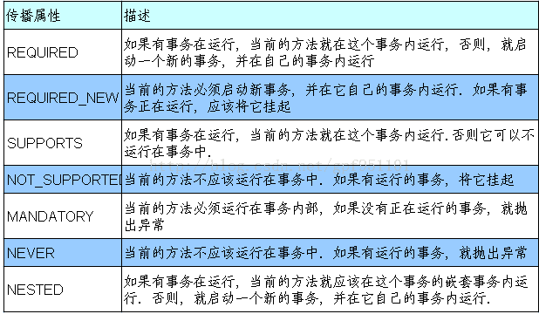
 | bean的配置文件中，配置的bean默认是单例还是多例的 | 单例 优势：为了提高性能 少创建实例 减少jvm垃圾回收。 可以快速获取到bean。 缺点： 单例的bean一个很大的劣势就是他不能做到线程安全！！！，由于所有请求都共享一个bean实例，所以这个bean要是有状态的一个bean的话可能在并发场景下出现问题
 | 如何在bean的配置文件中把配置的对象修改为多例的 | 在此bean节点中添加一个属性，scope="prototype"
 | Spring中的声明式事务，如TRANSACTION_REQUIRED是什么意思？ | 如果当前没有事物则新建一个事物 当事务方法被另一个事务方法调用时，必须指定事务应该如何传播。例如：方法可能继续在现有事务中运行，也可能开启一个新事务，并在自己的事务中运行。 事务的传播行为可以由传播属性指定。Spring定义了7种类传播行为。 PROPAGATION_REQUIRED 如果当前没有事务，就新建一个事务，如果已经存在一个事务中，加入到这个事务中。这是最常见的选择。 PROPAGATION_SUPPORTS 支持当前事务，如果当前没有事务，就以非事务方式执行。 PROPAGATION_MANDATORY 使用当前的事务，如果当前没有事务，就抛出异常。 PROPAGATION_REQUIRES_NEW 新建事务，如果当前存在事务，把当前事务挂起。 PROPAGATION_NOT_SUPPORTED 以非事务方式执行操作，如果当前存在事务，就把当前事务挂起。 PROPAGATION_NEVER 以非事务方式执行，如果当前存在事务，则抛出异常。 PROPAGATION_NESTED 如果当前存在事务，则在嵌套事务内执行。如果当前没有事务，则执行与PROPAGATION_REQUIRED类似的操作。
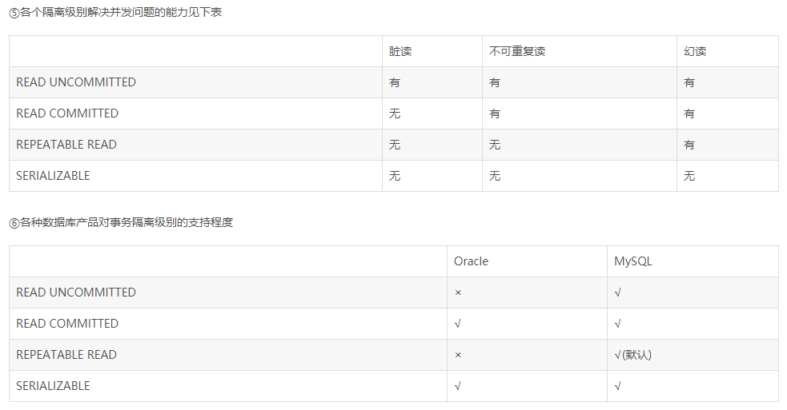
 | Spring事务隔离级别 | default 模式使用数据库隔离级别, read-uncommit 读未提交 会产生脏读／不可重复读／幻读, read-commit 读已提交 可防止脏读，会产生不可重复读／幻读, repaatable-read 可重复读 防止脏读／不可重复读，会产生幻读, serializable 串行化 会防止脏读／不可重复读／幻读
Struts
Hibernate
iBatis | #和$的区别 | #{}在引用时，如果发现目标是一个字符串，则会将其值作为一个字符串拼接在sql上,即拼接时自动包裹引号 ${}在引用时，即使发现目标是一个字符串，也不会作为字符串处理，拼接在sql时不会自动包裹引号 insert into user values (null,#{name},55); --> insert into user values (null,'fff',55); insert into user values (null,${name},55); --> insert into user values (null,fff,55); select * from user order by #{cname}; --> select * from user order by 'age';//sql语句错误 select * from user order by ${cname}; --> select * from user order by age;
 | 如何调用一个存储过程 | call
JVM |  |  | 1
问题领域 | 问题 | 答案 | 1
ClassLoader | 如果我自己写个包叫java.lang，在里面自己写了个类叫String，在类加载的时候是加载我自己写的java.lang.String，还是JDK提供的java.lang.String？为什么？ | 类加载器优先父类加载
 | ClasssLoader的类加载顺序？ |  | 1
Java内存模型 | 堆/栈的区别
 | 如何调整堆大小 |  | 1
 | Xmx参数和PermSize参数的区别
垃圾收集算法 | 请简述一下分代垃圾收集法？为什么要进行分代收集 | 在不进行对象存活时间区分的情况下，每次垃圾回收都是对整个堆空间进行回收，花费时间相对会长，同时，因为每次回收都需要遍历所有存活对象，但实际上，对于生命周期长的对象而言，这种遍历是没有效果的，因为可能进行了很多次遍历，但是他们依旧存在。因此，分代垃圾回收采用分治的思想，进行代的划分，把不同生命周期的对象放在不同代上，不同代上采用最适合它的垃圾回收方式进行回收 | 1
 | 什么情况下会触发Full GC |  | 1
 | 年轻代的Eden区和Survivor区的区别
 | 年轻代默认使用什么样的垃圾收集器 |  | 1
 | 使用什么办法可以减少Full GC时应用暂停的时间 |  | 1
 | 简述串行收集器/并行收集器/并发收集器的区别
 | CMS垃圾收集法
Java EE |  |  | 1
问题领域 | 问题 | 答案 | 1
MVC框架结构
Web前端编程 | post和get的区别
 | forward和sendRedirect的区别
 | javascript中如何实现面向对象编程
 | 一个HTTP请求的请求头包含哪些内容
 | HTTP请求返回200,404,500的话分别是什么意思
jQuery
WebService和SOA
JMS | Topic和Queue的区别
 | 消息路由
编码 | ASCII、GBK、GB2312、UTF-8、UTF-16等等
设计模式 |  |  | 1
问题领域 | 问题 | 答案 | 1
总述 | 面向对象编程的原则有哪些？ | 单一职责原则、里氏替换原则、迪米特原则、依赖倒转原则、接口隔离原则、开闭原则
 | 开闭原则是什么意思？ | 对扩展开放，对修改封闭（如何避免if else） | 1
 | 迪米特法则是什么意思？ | 当两个类没有直接关系的时候，不应该彼此之间直接访问，而应该通过第三方代理类来访问。
 | 设计模式分为哪几类？各举几个例子 | 分为创建型模式和结构性模式两类。比如工厂和单例模式属于创建型模式；桥接、适配器模式属于结构型模式
设计模式 | 简单工厂、工厂方法和抽象工厂的区别和应用场景 |  | 1
 | 编写一个单例模式的类需要注意哪几点 | 类声明为final的，构造器声明为private的，拥有一个static的类成员变量，同步的getInstance方法，尽量采用懒汉模式 |  | public class Singleton { private static Singleton uniqueInstance = null; private Singleton() { // Exists only to defeat instantiation. } public static Singleton getInstance() { if (uniqueInstance == null) { uniqueInstance = new Singleton(); } return uniqueInstance; } // Other methods... }
 | 举例代理模式，或者观察者模式的应用场景
 | 代理模式和适配器模式的区别
 | 策略模式和状态模式的区别
 | 有一个公园，只允许100人同时参观，当达到100人时不允许进人，然后每出来一人进去一人。你采用什么模式来设计售票处和门禁的关系？ | 典型的观察者模式的应用，门禁负责统计公园人数和人员进出，满员通知售票处停止售票，每出来一人通知售票处售票一张。
 | 设计一个手机应用超市，一个手机应用需要支持IOS，Android，Sybiam系统；然后每个不同的手机系统的应用可自由扩展。 | 策略模式和桥接模式结合使用
 | 设计一个报销审批系统，员工差旅报销，主管审批完毕后经理审批，然后财务审批后才能生效，请设计这样一个审批流程。 | 职责链模式的典型应用
数据结构 |  |  | 1
问题领域 | 问题 | 答案 | 1
数组和链表 | 什么情况下比较适合使用数组，什么情况下比较适合使用链表 | 访问操作多的时候使用数组比较合适，插入删除操作比较多的时候比较适合使用链表 | 1
树 | 如何计算一个满二叉树的叶子节点数量？如何计算一个满二叉树的节点数量？ |  | 1
 | 什么是平衡二叉树？如何调整一个二叉树为一个平衡二叉树？ |  | 1
 | 什么是B+树，其主要应用场景有哪些？
图 | 常见的图的存储结构有哪几种？ | 邻接链表，稀疏矩阵
 | 有向图与无向图的区别？
 | 图的最小生成树？
 | 如何计算有向图中一个节点的出度和入度？
算法 |  |  | 1
问题领域 | 问题 | 答案 | 1
时间复杂度 | 有2个数组，请使用一次循环找出这2个数组中甲数组有乙数组没的，甲数组没的乙数组有的和甲乙数组都有的数据。 | 先对2个数组进行排序，然后找2个指针分别指向两个数组的头部，然后将数组中的两个数据进行比较，若甲数组值和乙数组值相等，则说明甲乙数组中都有，指针同时都往后移一个，如果甲数组值大于乙数组值，则说明乙有甲没有，指向乙数组的指针往后移一个，然后继续比较，如果甲数组值比乙数组值小，则说明甲数组有乙数组没。以此类推，2个指针都到达数组尾部的时候，比较结束。
 | 基于比较的排序算法中，时间复杂度最佳是多少？快速排序和归并排序的时间复杂度分别是多少？既然快速排序的O(n^2)>归并排序的O(nlogn)，那么为什么在实际应用中，快排的表现经常优于归并排序？存在复杂度为O(n)的排序算法吗？ | 1、O(nlogn) 2、快排O(n^2)，归并O(nlogn) 3、inplace、cache性能好 4、存在，非比较性排序，如counting sort、radix sort
空间复杂度 | 象棋中将和帅是不能对面的，假设现在棋盘上只有将和帅2个棋子，在只允许开辟一个变量的情况下，输出将和帅在棋盘上所有允许出现的情况。 | 开辟一个变量，这个变量分字节用，一个字节还能有8位
算法 | 请简述堆排序的步骤 |  | 1
 | 给定2个字符串，一个叫母串，一个叫子串，判断是否可以通过若干次循环右移的手段来包含子串。循环右移：将字符串最左边的字符移到最右边。举例：ABCDE是母串，EA是子串，针对这个例子上述回答是肯定的，因为只要将ABCDE循环右移一次得到BCDEA即包含子串EA。 | 将母串连写2遍，判断新母串是否包含子串即可。
 | 百元百鸡问题
 | 有一个容量为V的箱子，若干个容量为v1，v2，v3…vn的物品，请编程实现恰好能装满容量为V的箱子的物品及其数量。 | 动态规划法
 | 象棋中马是只能走日字格的，请编程输出马从棋盘左下角走到右上角的最短路线。
 | 有4个人晚上走到了桥边，这座桥只能同时允许2个人通过，但他们只有一个电筒，甲过这座桥要10分钟，乙过这座桥要5分钟，丙过这座桥要2分钟，而丁只要1分钟即可过桥。请问四个人全部都过桥的话最短需要几分钟，怎么操作？
操作系统 |  |  | 1
问题领域 | 问题 | 答案 | 1
操作系统
Linux命令 | 有一个文本文件，请使用一条Linux命令统计这个文件中某个单词出现的次数 | grep -o world a.txt | wc -l | 1
网络 |  |  | 1
问题领域 | 问题 | 答案 | 1
网络 | 网络的拓扑结构，不同拓扑结构的优缺点
 | 网络的七层模型
 | TCP/IP协议在哪一层
 | TCP协议和UDP协议的区别
数据库 |  |  | 1
问题领域 | 问题 | 答案 | 1
理论 | 二范式的标准是什么
 | BC范式和三范式的区别
 | 一所大学有若干个系，每个系有很多个老师，一个老师可以在多个系任职，每个系有很多学生，每个学生会修若干门课，在不同系中有可能会开设相同的课。请绘制出这样一个场景的ER图 | 主要是看面试的人是否规范化的表达ER图中实体的主键和字段，以及一对多，多对多这种关系表的表达方式。矩形表示实体表，棱形表示关系表，椭圆表示字段，主键字段下加下划线
Oracle | 有一张表，这个表的字段有学号、学生姓名、语文、数学、英语、物理、化学、生物8个字段。请使用一条SQL语句找出这6门课考第一的同学（要给出姓名和成绩） | partition by
事务处理 | 事务的传递属性
 | 分布式事务的两段式提交
性能优化 | 就开发的角度来看，数据库性能优化的手段有哪些？ 什么时候使用组合索引？ | 1、字段冗余 2、在常查询的字段上加上索引 3、表分区 4、SQL调优 | 1
 | 表分区一般有哪两种手段？各有什么优缺点？ | 横向分区和纵向分区
 | SQL调优的手段有哪些？ | 用>=替换>，用>or<替换<>，用exists替换in，避免在有索引的字段上使用函数，明确的filter条件尽可能的写在where子句的后面，使用join替换子查询，避免使用Select *，不能使用NULL作为索引，尽可能避免全模糊查询，使用truncat代替delete删除全表，使用count(*)代替count(1)，使用exists代替distinct，使用where子句替换having子句等等。答出来3,4个就可以了。 | 1
杂项 |  |  | 1
问题领域 | 问题 | 答案 | 1
 | ACID | ACID，指数据库事务正确执行的四个基本要素的缩写。包含：原子性(Atomicity）、一致性（Consistency）、隔离性（Isolation）、持久性（Durability）。一个支持事务（Transaction）的数据库系统，必需要具有这四种特性，否则在事务过程（Transaction processing）当中无法保证数据的正确性，交易过程极可能达不到交易方的要求。
 | OSI七层模型 | 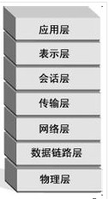 http属于应用层 UDP和tcp属于传输层 ip属于网络层
 | 为什么更新缓存，我们一般都用delete，而不是用update。 为什么有人在特定场景下用delete？为什么有人在特定场景下用update？ update/delete可能会造成什么影响？ |  | 1
 | Hadoop对大数据量排序的步骤 | 由此我们可以归纳出这样一个用hadoop对大量数据排序的步骤： 1） 对待排序数据进行抽样； 2） 对抽样数据进行排序，产生标尺； 3） Map对输入的每条数据计算其处于哪两个标尺之间；将数据发给对应区间ID的reduce 4） Reduce将获得数据直接输出。 | 1
 | 乐观锁悲观锁 | 悲观锁大多数情况下依靠数据库的锁机制实现，以保证操作最大程度的独占性。但随之而来的就是数据库 性能的大量开销，特别是对长事务而言，这样的开销往往无法承受。 乐观锁机制避免了长事务中的数据库加锁开销，大大提升了大并发量下的系统整体性能表现。 需要注意的是，乐观锁机制往往基于系统中的数据存储逻辑，因此也具备一定的局限性，如在上例中，由于乐观锁机制是在我们的系统中实现，来自外部系统的用户余额更新操作不受我们系统的控制，因此可能会造成脏数据被更新到数据库中。在系统设计阶段，我们应该充分考虑到这些情况出现的可能性，并进行相应调整（如将乐观锁策略在数据库存储过程中实现，对外只开放基于此存储过程的数据更新途径，而不是将数据库表直接对外公开）。 各种乐观锁的实现中通常都会用版本戳version来对记录或对象标记，避免并发操作带来的问题，在Java中，AtomicStampedReference<E>也实现了这个作用，它通过包装[E,Integer]的元组来对对象标记版本戳stamp，从而避免ABA问题 | 1
 | 如何合理的配置java线程池？如CPU密集型的任务，基本线程池应该配置多大？IO密集型的任务，基本线程池应该配置多大？用有界队列好还是无界队列好？任务非常多的时候，使用什么阻塞队列能获取最好的吞吐量？
 | 什么叫线程安全？servlet是线程安全吗? | 不是线程安全的,因为它采用多线程方式运行其service方法.也就是说,当多个用户并发访问的时候,可能存在线程交互的问题.

并发
多线程
java中有几种方法可以实现一个线程？ | 1)继承Thread类创建线程 2)实现Runnable接口创建线程 3)使用Callable和FutureTask创建线程 4)使用线程池，例如用Executor框架 5)Spring实现多线程（底层是线程池）
如何停止一个正在运行的线程？ | 使用interrupt方法中断线程。 不推荐使用stop
notify()和notifyAll()有什么区别？ | notify唤醒其中一个wait状态的线程，notifyAll唤醒所有wait状态线程
sleep()和 wait()有什么区别? | sleep不会释放锁，时间到自动唤醒，wait会释放锁，需要noyify或notifyAll唤醒
什么是Daemon线程？它有什么意义？ | java的线程分为两类: 用户线程和daemon（守护）线程 daemon线程是为我们创建的用户线程提供服务的线程,比如说jvm的GC等等， 当用户线程运行结束的时候,daemon线程将会自动退出.，jvm只剩下守护线程时，jvm就会退出，但只要任何一个用户线程存在，jvm就不会退出
java如何实现多线程之间的通讯和协作？ | 使用wati/notify方法实现线程间的通行，这两个方法都是object的类 wait方法释放锁，线程等待 notify方法不释放锁，唤醒线程 wait,notify必须使用synchronized关键字 线程1往集合中添加10个元素，线程2判断元素个数是否超过5，当线程1添加到第五个的时候唤醒线程2 wait,notify弊端： notify不释放锁所以不是实时的 例子： 第一个线程查询制定数据，然后告诉第二个线程进行处理。 第一个线程查询1000W条数据中的某一条，如果第一条就查到了，此时锁是不会释放的，要等到1000W条全部查完才能释放，不是实时的。 解决方法： 使用CountDownLatch对象

锁
什么是可重入锁（ReentrantLock）？ | 可以代替syn 可以重入锁，一个线程可多次获取同一个锁 lock()方法可获取锁 tryLock()方法可以尝试获取锁并制定超时时间 （比syn好，因为syn要么获取锁要么继续等下去，在用reentrantLock时，我们使用tryLock，如果失败了就不用等待下去）
当一个线程进入某个对象的一个synchronized的实例方法后，其它线程是否可进入此对象的其它方法？ | 1.其他方法前是否加了synchronized关键字，如果没加，则能。 2.如果这个方法内部调用了wait，则可以进入其他synchronized方法 3.如果其他个方法都加了synchronized关键字，并且内部没有调用wait，则不能。 4.如果其他方法是static，它用的同步锁是当前类的字节码，与非静态的方法不能 同步，因为非静态的方法用的是this。
synchronized和java.util.concurrent.locks.Lock的异同？ | sync不需要手动解锁， lock需要手动解锁，lock更灵活，需要显式unlock,lock可以公平锁，非公平锁，lock只能修饰代码块，而sync还可以修饰方法
乐观锁和悲观锁的理解及如何实现，有哪些实现方式？ | 乐观锁：每次去拿数据的时候都认为别人不会修改，所以不会上锁，但是在更新的时候会判断一下在此期间别人有没有去更新这个数据，可以使用版本号等机制。乐观锁适用于多读的应用类型，这样可以提高吞吐量，像数据库提供的类似于write_condition机制，其实都是提供的乐观锁。在Java中java.util.concurrent.atomic包下面的原子变量类就是使用了乐观锁的一种实现方式CAS实现的。 悲观锁：每次去拿数据的时候都认为别人会修改，所以每次在拿数据的时候都会上锁，这样别人想拿这个数据就会阻塞直到它拿到锁。传统的关系型数据库里边就用到了很多这种锁机制，比如行锁，表锁等，读锁，写锁等，都是在做操作之前先上锁。再比如Java里面的同步原语synchronized关键字的实现也是悲观锁。 CAS: 非阻塞同步,当且仅当 V 的值等于 A时，CAS通过原子方式用新值B来更新V的值，否 则不会执行任何操作 需要读写的内存值 V 进行比较的值 A 拟写入的新值 B CAS缺点： 1 ABA 问题 如果一个变量V初次读取的时候是A值，并且在准备赋值的时候检查到它仍然是A 值，那我们就能说明它的值没有被其他线程修改过了吗？很明显是不能的，因为在这段时间它的值可能被改为其他值，然后又改回A，那CAS操作就会误认为它从来没有被修改过。这个问题被称为CAS操作的 “ABA”问题。

并发框架
SynchronizedMap和ConcurrentHashMap有什么区别？ | ConcurrentHashMap的写入与读取的性能都更优与SynchronizedMap 首先是put()方法 SynchronizedMap的put封装了HashMap的put方法，并加上互斥锁保证了安全性。 JDK1.8的ConcurrentHashMap取消了segments字段，采用了transient volatile HashEntry<K,V>[] table保存数据。这样对每个table数组元素加锁，见源代码中synchronized(f)，因此可以减少并发冲突的概率，提高并发性能。所以ConcurrentHashMap的put并发性更好，因此相同工作下ConcurrentHashMap花费时间更少。 对于get方法，SynchronizedMap同样封装了HashMap的get方法并且加了同步锁 ConcurrentHashMap的get方法采用了与HashMap一样的思路，并没有加锁，所以性能上优于SynchrinizedMap的get方法。
CopyOnWriteArrayList可以用于什么应用场景？ | 设计是对于线程安全容器Vector使用中出现问题的一种解决方法 在Vector容器中，当需要执行复合操作，写个循环巴拉巴拉 在单线程中的实现是正常的 但在多线程中，由于在notify执行过程中数组的内容可能会发生改变，导致遍历失效.即使数组本身是线程安全的也于是无补 通常解决这个问题，加了个synchronized 有很多元素或者每一个元素的notify方法调用需要很久时，此方法将长时间持有锁.导致其他任何想修改数组的行为阻塞 CopyOnWriteArrayList就是解决这个问题的 将Vector换成CopyOnWriteArrayList容器，去掉synchronize关键字，保证了线程安全，也解决了阻塞问题 当CopyOnWriteArrayList添加或者删除元素时，其实现为根据当前数组重新建立一个新数组. 当我们获取CopyOnWriteArrayList的迭代器时，迭代器内保存当前数组的引用.之后如果别的线程改变CopyOnWriteArrayList中元素,则根据CopyOnWriteArrayList的特性，其实并没有改变这个迭代器指向数组的内容.

线程安全
什么叫线程安全？servlet是线程安全吗? | 如果你的代码所在的进程中有多个线程在同时运行，而这些线程可能会同时运行这段代码。如果每次运行结果和单线程运行的结果是一样的，而且其他的变量的值也和预期的是一样的，就是线程安全的。 因为servlet是单例的,在多个线程并发访问同一个资源时,可能造成线程不安全 单例：这一模式的目的是使得类的一个对象成为系统中的唯一实例。使用工厂方法来限制实例化过程。这个方法应该是静态方法（类方法），因为让类的实例去生成另一个唯一实例毫无意义。
同步有几种实现方法？ | synchronized,wait与notify
volatile有什么用？能否用一句话说明下volatile的应用场景？ | 是变量在多个线程间可见。 不具备原子性，禁止指令重新排序 volatile关键字为实例域的同步访问提供了一种免锁机制。如果声明一个域为volatile，那么编译器和虚拟机就知道该域是可能被另一个线程并发更新。 static和volatile区别： static是所有内存中只有一个变量，一个地方改变了static的变量，所有地方读到的值都是修改后的。 volatile的范围只有在当前类中的一个变量。
请说明下java的内存模型及其工作流程。 | Lock(锁定)：作用于主内存中的变量，把一个变量标识为一条线程独占的状态。 Read(读取)：作用于主内存中的变量，把一个变量的值从主内存传输到线程的工作内存中。 Load(加载)：作用于工作内存中的变量，把read操作从主内存中得到的变量的值放入工作内存的变量副本中。 Use(使用)：作用于工作内存中的变量，把工作内存中一个变量的值传递给执行引擎。 Assign(赋值)：作用于工作内存中的变量，把一个从执行引擎接收到的值赋值给工作内存中的变量。 Store(存储)：作用于工作内存中的变量，把工作内存中的一个变量的值传送到主内存中。 Write(写入)：作用于主内存中的变量，把store操作从工作内存中得到的变量的值放入主内存的变量中。 Unlock(解锁)：作用于主内存中的变量，把一个处于锁定状态的变量释放出来，之后可被其它线程锁定。 | 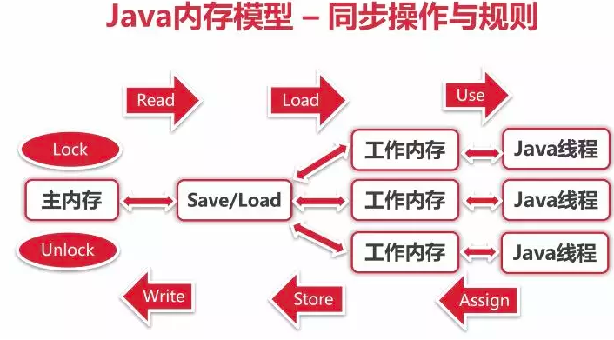
为什么代码会重排序？

并发容器和框架
如何让一段程序并发的执行，并最终汇总结果？
如何合理的配置java线程池？如CPU密集型的任务，基本线程池应该配置多大？IO密集型的任务，基本线程池应该配置多大？用有界队列好还是无界队列好？任务非常多的时候，使用什么阻塞队列能获取最好的吞吐量？
如何使用阻塞队列实现一个生产者和消费者模型？请写代码。
多读少写的场景应该使用哪个并发容器，为什么使用它？比如你做了一个搜索引擎，搜索引擎每次搜索前需要判断搜索关键词是否在黑名单里，黑名单每天更新一次。

Java中的锁
如何实现乐观锁（CAS）？如何避免ABA问题？ | CAS机制当中使用了3个基本操作数：内存地址V，旧的预期值A，要修改的新值B。 更新一个变量的时候，只有当变量的预期值A和内存地址V当中的实际值相同时，才会将内存地址V对应的值修改为B。 CAS的优缺点： 1.CPU可能开销较大 在并发量比较高的情况下，如果许多线程反复尝试更新某一个变量，却又一直更新不成功，循环往复，会给CPU带来很大的压力。 2.不能保证代码块的原子性 CAS机制所保证的只是一个变量的原子性操作，而不能保证整个代码块的原子性。比如需要保证3个变量共同进行原子性的更新，就不得不使用悲观锁了。 3.ABA问题。 CAS的核心思想是通过比对内存值与预期值是否一样而判断内存值是否被改过，但这个判断逻辑不严谨，假如内存值原来是A，后来被一条线程改为B，最后又被改成了A，则CAS认为此内存值并没有发生改变，但实际上是有被其他线程改过的，这种情况对依赖过程值的情景的运算结果影响很大。解决的思路是引入版本号，每次变量更新都把版本号加一。 ABA问题处理： 思路：解决ABA最简单的方案就是给值加一个修改版本号，每次值变化，都会修改它版本号，CAS操作时都对比此版本号。 AtomicStampedReference 本质是有一个int 值作为版本号，每次更改前先取到这个int值的版本号，等到修改的时候，比较当前版本号与当前线程持有的版本号是否一致，如果一致，则进行修改，并将版本号+1（当然加多少或减多少都是可以自己定义的），在zookeeper中保持数据的一致性也是用的这种方式； AtomicMarkableReference则是将一个boolean值作是否有更改的标记，本质就是它的版本号只有两个，true和false，修改的时候在这两个版本号之间来回切换，这样做并不能解决ABA的问题，只是会降低ABA问题发生的几率而已；
读写锁可以用于什么应用场景？
什么时候应该使用可重入锁？
什么场景下可以使用volatile替换synchronized？

并发工具
如何实现一个流控程序，用于控制请求的调用次数？

hadoop
Hadoop（某人儿子的一只虚拟大象的名字）是一个复杂到极致，又简单到极致的东西。
标签： hadoop 分类：数据结构与算法
1. Hellow hadoop~~!
Hadoop（某人儿子的一只虚拟大象的名字）是一个复杂到极致，又简单到极致的东西。
说它复杂，是因为一个hadoop集群往往有几十台甚至成百上千台low cost的计算机组成，你运行的每一个任务都要在这些计算机上做任务的分发，执行中间数据排序以及最后的汇总，期间还包含节点发现，任务的重试，故障节点替换等等等等的维护以及异常情况处理。谁叫hadoop集群往往都是由一些平民计算机组成，没事儿罢个工什么的，实在是再寻常不过的事情。
而说其简单，则是因为，上面说到的那些，你通通不用管，你所需要做的，就是写一个程序，当然也可以是脚本，从标准输入读入一条数据，处理完之后，把结果输出到标准输出。
现在，或许你就明白了，hadoop就是一个计算模型。一个分布式的计算模型。
1.1Map和reduce
天下大事，分久必合、合久必分。
所谓分布式计算，就是把一大堆用于计算的数据材料切了，扔到多个锅里面，该焯水的焯水，该油炸的油炸。然后都准备的差不多了，按着一定的先后顺序，比如不好熟的先放，好熟的后放什么的，一块下锅炒成一盘菜出来，端出来上桌。
前面的步骤，就是map，分发。Map的作用就是把输入数据打散，做简单的处理，输出。而hadoop则要先将中间数据排序，这个称为shuffle，然后由reduce把中间数据合并到一起。将最终结果输出。
举个简单的例子：公安局要根据数据库内身份证号获得全国每个地市人口数情况（好吧，这个应该是统计局做的），这个任务落到你的头上了，你应该先把所有的身份证号导出到文件中，每行一个，然后把这些文件交给map。Map中的要做的就是截取身份证号的前面六位，把这六位数字直接输出。然后hadoop会把这些身份证号的前六位排序，把相同的数据都排到一起，交给reduce，reduce判断每次输入的号码是否与上一个处理的相同，相同则累加，不同则把之前的号码，和统计的数值输出。这样，你就获得了各地市的人口数统计。
下面这个图就是map和reduce处理的图示。
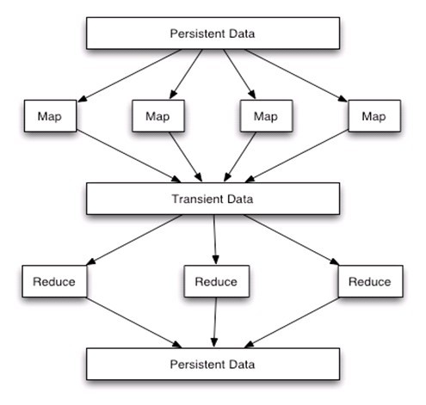

上图是MapReduce的数据处理视图。分为map，shuffle，reduce三个部分。各map任务读入切分后的大规模数据进行处理并将数据作为一系列key:value对输出，输出的中间数据按照定义的方式通过shuffle程序分发到相应的reduce任务。Shuffle程序还会按照定义的方式对发送到一个reduce任务的数据进行排序。Reduce进行最后的数据处理。
MapReduce计算框架适用于超大规模的数据（100TB量级）且各数据之间相关性较低的情况。
1.2HDFS
之前，或许你听说过NTFS，VFS，NFS等等等等，没错，HDFS就是hadoop file system。
为什么需要一种专门的文件系统呢？
这是因为hadoop使用过网络松散（说其松散，是因为hadoop集群中的任意一个计算机故障了或是不相干了，都不会对集群造成影响）的组合到一起的。多个计算机需要一个统一的文件访问方式。也就是根据一个路径，不同的计算机可以定位同一个文件。
HDFS就是这样一种分布式文件系统，提供了较好的容错功能和扩展性。
1.3节点与槽位
Hadoop集群是由很多low cost的计算机组成的，这些计算机被称为节点。组成hadoop的计算机通常都是全功能的，没有特别的专门用于计算和存储的部分。
这样带来的好处是明显的，因为特别大的硬盘和特别快的cpu，总是意味着难以接受的价格。而且这样一个配置“特别的”节点计算机挂掉了，找个他的替身将是很困难的事情。
计算节点和存储节点统一的另一个好处是，任务在计算过程中产生的文件，可以直接放在本机的存储节点上，减少网络带宽占用和延迟。
在衡量hadoop的map和reduce的处理能力的时候通常都是以槽位为单位的。槽位就是集群内每个计算机的cpu并发数（cpu数*核心数*超线程数）的总和。每个任务都会安排在一个槽位内允许，安排不到槽位的任务则会等待。
2. Hadoop应用实例：大规模数据的排序
Hadoop平台没有提供全局数据排序，而在大规模数据处理中进行数据的全局排序是非常普遍的需求。大量的将大规模数据任务切分成小数据规模的数据处理任务都必须先将大规模数据进行全局排序。例如处理两组大的数据集的属性合并，可以对两组数据进行全局排序然后分解成一系列小的二路归并问题实现。
2.1应用hadoop进行大规模数据全局排序的方法
使用hadoop进行大量的数据排序排序最直观的方法是把文件所有内容给map之后，map不做任何处理，直接输出给一个reduce，利用hadoop的自己的shuffle机制，对所有数据进行排序，而后由reduce直接输出。
然而这样的方法跟单机毫无差别，完全无法用到多机分布式计算的便利。因此这种方法是不行的。
利用hadoop分而治之的计算模型，可以参照快速排序的思想。在这里我们先简单回忆一下快速排序。快速排序基本步骤就是需要现在所有数据中选取一个作为支点。然后将大于这个支点的放在一边，小于这个支点的放在另一边。
设想如果我们有N个支点（这里可以称为标尺），就可以把所有的数据分成N+1个part，将这N+1个part丢给reduce，由hadoop自动排序，最后输出N+1个内部有序的文件，再把这N+1个文件首尾相连合并成一个文件，收工。
由此我们可以归纳出这样一个用hadoop对大量数据排序的步骤：
1） 对待排序数据进行抽样；
2） 对抽样数据进行排序，产生标尺；
3） Map对输入的每条数据计算其处于哪两个标尺之间；将数据发给对应区间ID的reduce
4） Reduce将获得数据直接输出。
这里使用对一组url进行排序来作为例子：

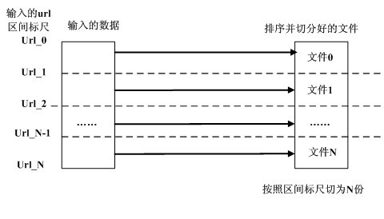

这里还有一点小问题要处理：如何将数据发给一个指定ID的reduce？hadoop提供了多种分区算法。这些算法根据map输出的数据的key来确定此数据应该发给哪个reduce（reduce的排序也依赖key）。因此，如果需要将数据发给某个reduce，只要在输出数据的同时，提供一个key（在上面这个例子中就是reduce的ID+url），数据就该去哪儿去哪儿了。
2.2注意事项
1) 标尺的抽取应该尽可能的均匀，这与快速排序很多变种算法均是强调支点的选取是一致的。
2) HDFS是一种读写性能很不对称的文件系统。应该尽可能的利用其读性能很强的特点。减少对写文件和shuffle操作的依赖。举例来说，当需要根据数据的统计情况来决定对数据的处理的时候。将统计和数据处理分成两轮map-reduce比将统计信息合并和数据处理都放到一个reduce中要快速的多。
3. 总结
Hadoop实际是一种以数据为驱动的计算模型，结合MapReduce和HDFS，将任务运行在数据存放的计算节点上，充分利用了计算节点的存储和计算资源，同时也大大节省了网络传输数据的开销。
Hadoop提供了简便利用集群进行并行计算的平台。各种可以隔离数据集之间相关性的运算模型都能够在Hadoop上被良好应用。之后会有更多的利用Hadoop实现的大规模数据基础计算方法的介绍。

